Sheet1
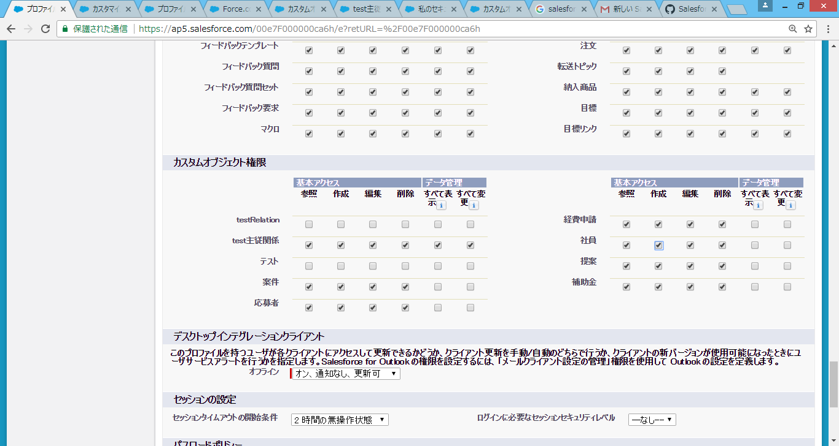
①：プロファイル定義（システム管理プロファイルを作成する）
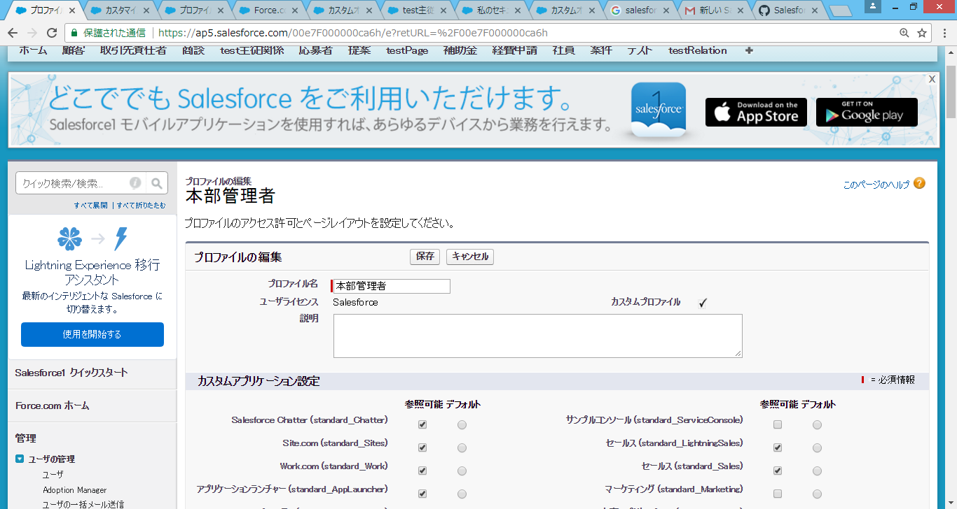

②：タブ設定
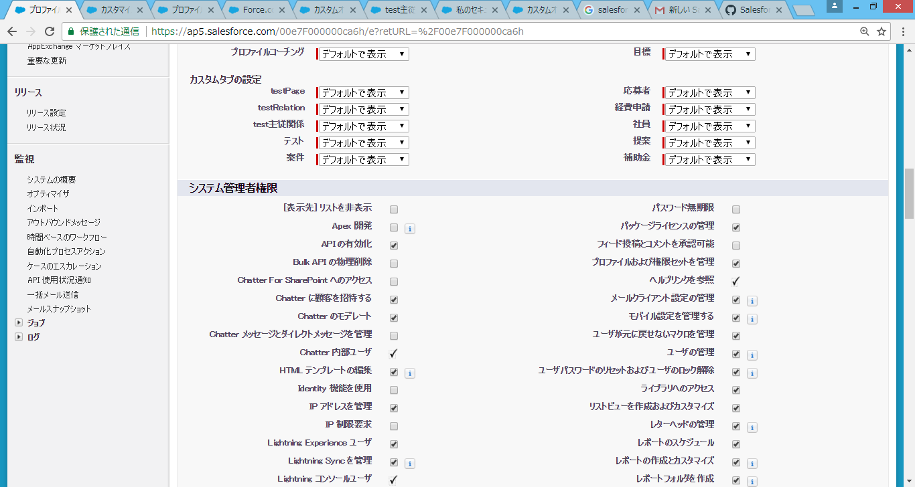

③；オブジェクトの制御

